Bendra informacija
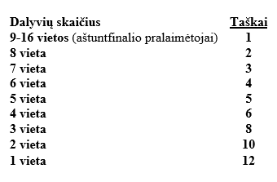
Klasės
KDRT 06.09 Stock 15.5s.-->
KDRT 06.09 Street 14.5-15.5s.
KDRT 06.09 Sport 13.5-14.5s.
KDRT 06.09 Race 12.5-13.5s.
KDRT 06.09 TOP 11.5-12.5s.

Renginių datos "Vieta Nidos oro uostas"
KDRT Drag STAGE 2 C lygos Čempionatas 06-08–06-09

KDRT Drag STAGE 3 C lygos Čempionatas 07-13–07-14

KDRT Drag STAGE 4 C lygos Čempionatas 08-24–08-25

KDRT Drag STAGE 5 C lygos Čempionatas09-07–09-08

Daugiau informacijos rasite
Svetainėje!!!!!! | www.kdrt.lt
Facebook grupėje!!!! | https://www.facebook.com/K.DRAG.RACE.Team/

